상품제안서
사조해표 특선세트 95호 | 상품코드: S48594

 |  |  |  |  |  |  | 02-713-8555 | www.synergygift.co.kr
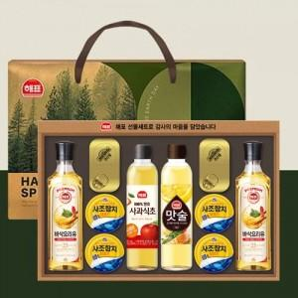

【상세/제작정보】 | ※ 본사 출고 상품으로 스티커 부착 불가(별도 발송가능)

【인쇄/포장옵션】 | 스티커 / 포장불가능

【공급단가】 | 수량 | 5~ | 10~ | 30~ | 50~ | 100~
*VAT별도 | 단가 | 31,850원 | 30,130원 | 28,660원 | 27,930원 | 27,440원

【상품 URL】 | https://www.synergygift.co.kr:443/src/goods_detail.php?gdno=48594

